네오플램 아르코 도마
상품 제안서
조리하는 순간을 우아하게 완성하는 프리미엄 도마 "네오프램 ARCO 우디화이버 도마" 1. 자연스러운 우드 텍스처와 절제된 곡선 라인이 어우러진 감각적인 디자인의 프리미엄 도마 2. 여러 겹의 천연 나무를 초고밀도로 압축하여 얇고 가벼우면서도 강도와 내구성이 뛰어납니다. 3. 최대 176도 까지 견디는 내열성으로 식기세척기 사용이 가능합니다. 4. 위생적인 양면 사용과 깔끔한 조리 5. 홈 구조가 적용되어 과즙이나 육즙이 흐르지 않아 조리 공간도 깔끔하게 유지됩니다. 6. 항균 및 BPA 테스트 완료, 안팍 모두 위생적인 도마

No. | 상품이미지 | 상품명 | 상세내용 | 소비자가 | 공동구매 판매가 | 셀러 수수료 | 상품코드 | 상품기본정보
1 | 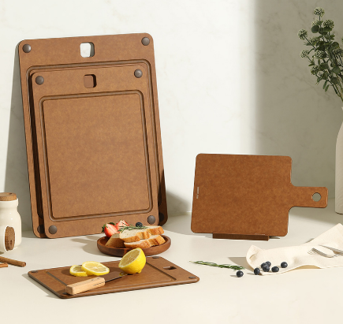 | 네오플램 ARCO(아르코) 우드화이버 풀세트 (대,중,소,핸디,거치대) | 재질 : 나무제(페놀수지 코팅), 고무제(실리콘) 제조국 : 중국 | 198,000 | 89,100 | 18% | arcoset1 | 1 | 택배사 | 한진택배
2 | 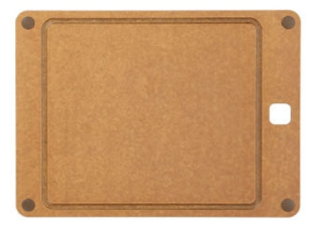 | 네오플램 ARCO(아르코) 대 도마 | 재질 : 나무제(페놀수지 코팅), 고무제(실리콘) 사이즈 : 440*325*6mm(1130g) 제조국 : 중국 | 62,000 | 31,000 | 18% | 22005762 | 2 | 당일배송가능여부 | 10시이전 발주건 한해 당일출고
3 | 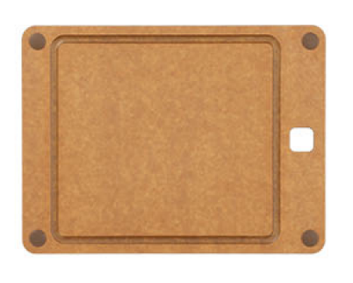 | 네오플램 ARCO(아르코) 중 도마 | 재질 : 나무제(페놀수지 코팅), 고무제(실리콘) 사이즈 : 370*275*6mm(801g) 제조국 : 중국 | 50,000 | 25,000 | 18% | 22005761 | 3 | 기본배송료 | 3,500원(8만원이상 구매시 무료)
4 | 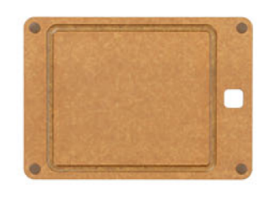 | 네오플램 ARCO(아르코) 소 도마 | 재질 : 나무제(페놀수지 코팅), 고무제(실리콘) 사이즈 :298*215*6mm(500g) 제조국 : 중국 | 38,000 | 19,000 | 18% | 22005760 | 4 | 합배송 가능여부 | 가능
5 | 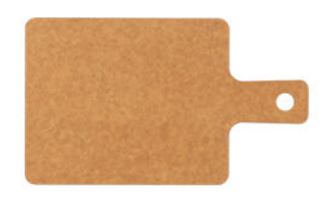 | 네오플램 ARCO(아르코) 핸디 도마 | 재질 : 나무제(페놀수지 코팅), 고무제(실리콘) 사이즈 : 180*305*6mm(348g) 제조국 : 중국 | 24,000 | 12,000 | 18% | 22005759 | 5 | 제주 추가 비용 | 5,000원
6 | 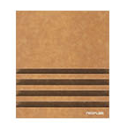 | 네오플램 ARCO(아르코) 도마 홀더 | 재질 : 나무제(페놀수지 코팅), 고무제(실리콘) 사이즈 : 143*125*12mm(246g) 제조국 : 중국 | 24,000 | 12,000 | 18% | 22005763 | 6 | 도서산간지역 추가비용 | 5,000원
7 |  |  |  |  |  |  |  | 7 | 단순변심 교환비용 | 7,000원 | 샘플 지원여부 | 샘플은 제공되며, 제품 10개 이상 판매 시 무상으로 지원됩니다. 공동구매 미진행 또는 10개 미만 판매 시, 샘플 비용은 공구가 기준으로 청구됩니다.

